REPORTE FOTOGRAFICO
 |  | REPORTE DE OBSERVACIONES EN CAMPO

V.- REPORTE FOTOGRAFICO:

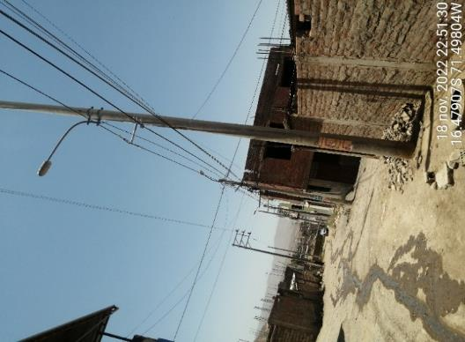 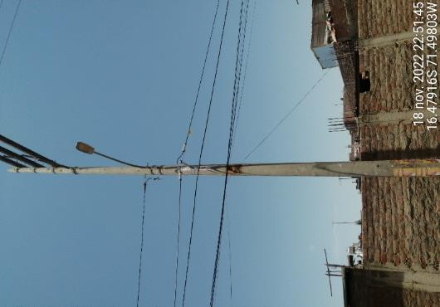 |  |  | 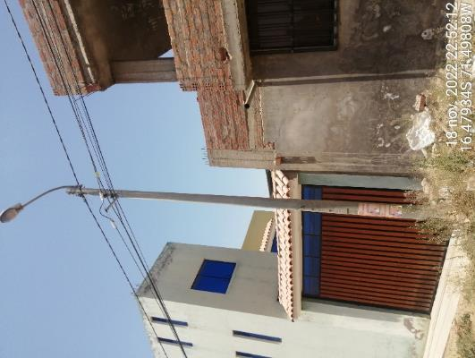 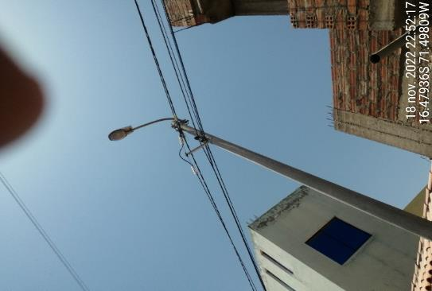 |  | 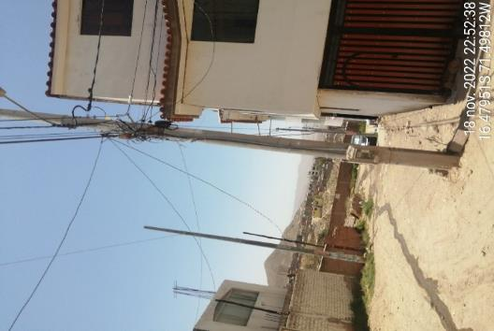 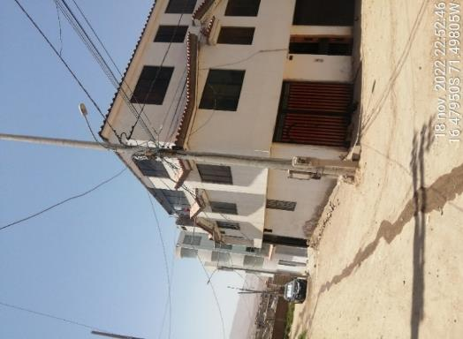

ITEM | NO CUNPLE DMS DELM SUELO Y EXTENSOR DE DIAMETRO MENOR A 60 CM |  | ITEM | NO CUMPLE DMS ELECTRICO EXTENSOR MENOS DE 60 cm | ITEM | NO CUMPLE DMS DE VIVIENDA EN CONTACTO CON CABLES DE TELECOMUNICACIO9N
93.00 |  |  | 92.00 |  | 91.00

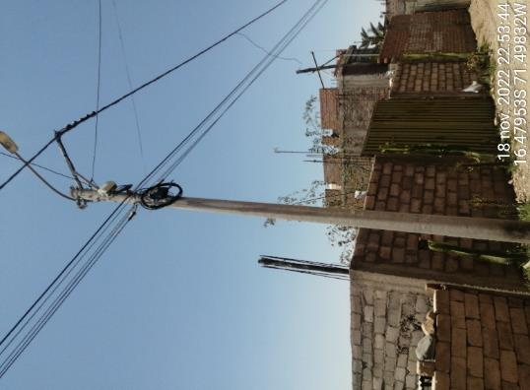 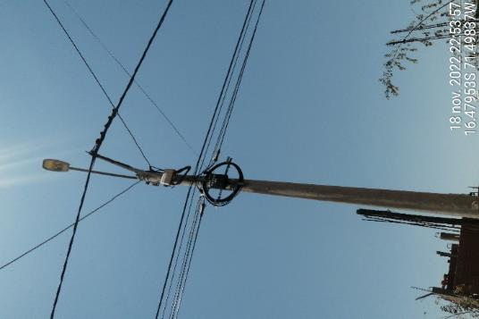 |  |  | 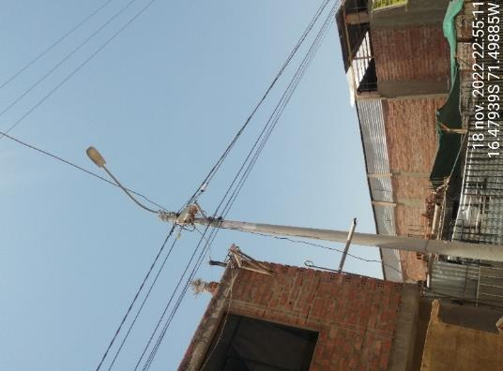 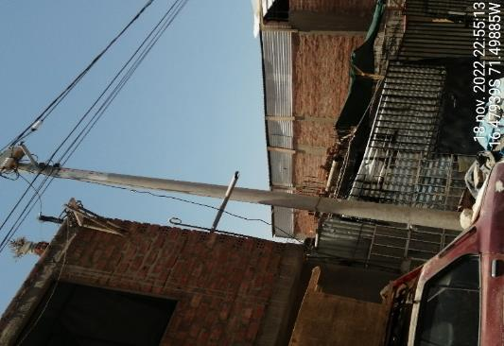 |  | 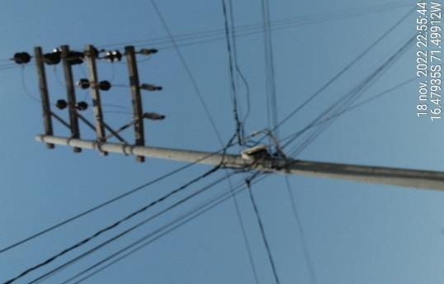 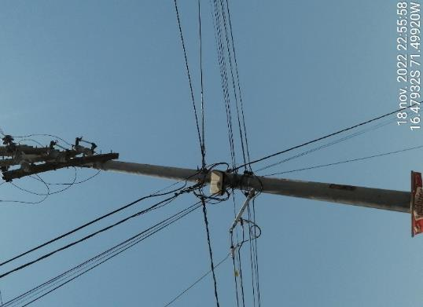

ITEM | NO CUMPLE DMS ELECTRICO CRUCE EN EL BLUCKLE CON OTRA OPERADORA |  | ITEM | EXTENSOR MENOS DE 60cm NO CUMPLE DISTANCIAMIENTO DE VIVIENDA (DMS) | ITEM | CAMBIUO DE NIVEL CON EXTENSOR INSTALADO EN FORMA DIAGONAL
90.00 |  |  | 88.00 |  | 87.00

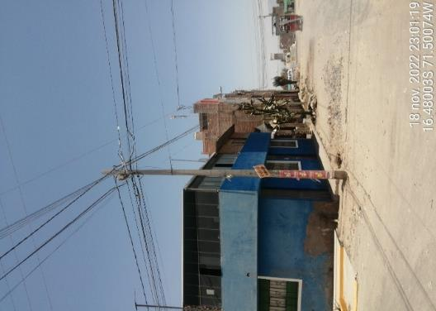 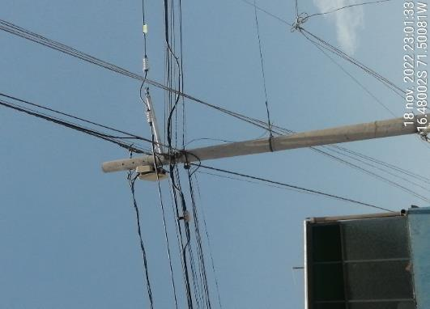 |  |  | 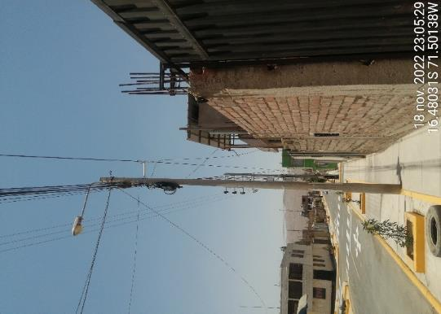 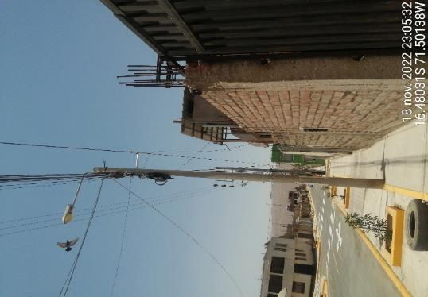 |  | 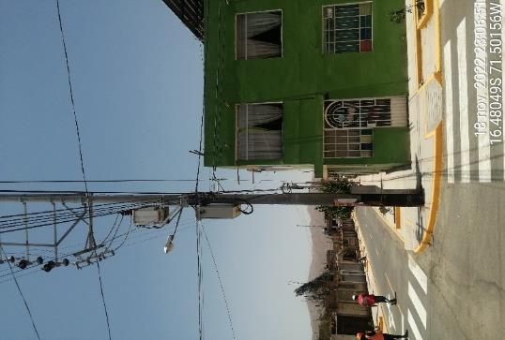 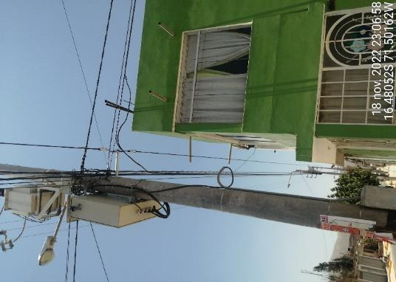

ITEM | NO CUMPLE DMS ELKECTRICO EXTENSOR MAL INSTALADA EN FORMA DIANGONAL |  | ITEM | EN CONTACTO CON CABLES DE TELECOMUNICACION NO CUMPLE DISTANCIAMIENTODE VIVIENDA | ITEM | BUCKLE EN CONTACTO CON CABLE DE TELECOMUNICACION Y INVACION DE VIVIENDA EN VANO (NO CUEMPLE DISTANCIAMIENTODE VIVIENDA
80.00 |  |  | 78.00 |  | 77.00

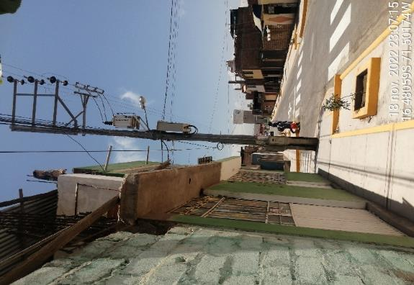 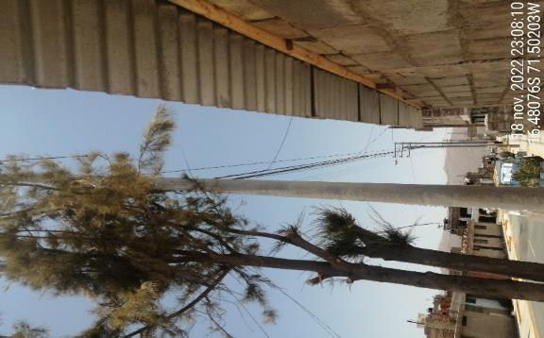 |  |  | 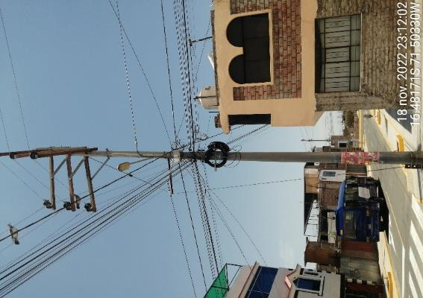 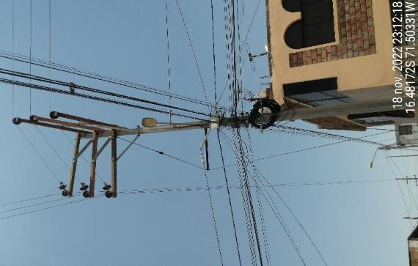 |  | 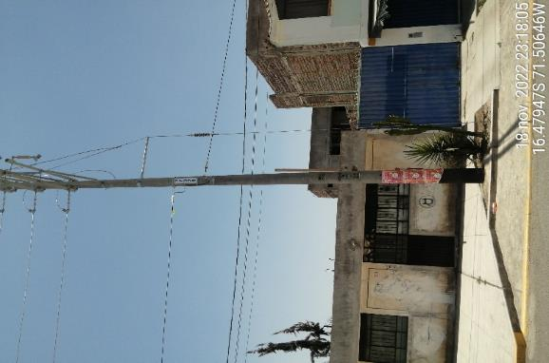 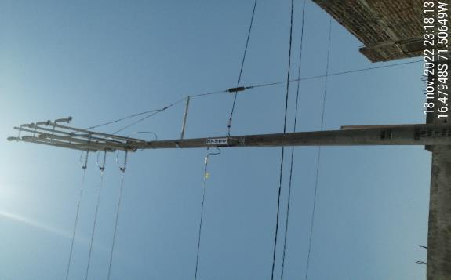

ITEM |  |  | ITEM | CAMBIO DE NIVEL CON EXTENSOR EN FORMA DIAGONAL | ITEM | BUCKLE MAL ACONDICIONADO EN CAMBIO DE NIVEL
72.00 |  |  | 74.00 |  | 61.00

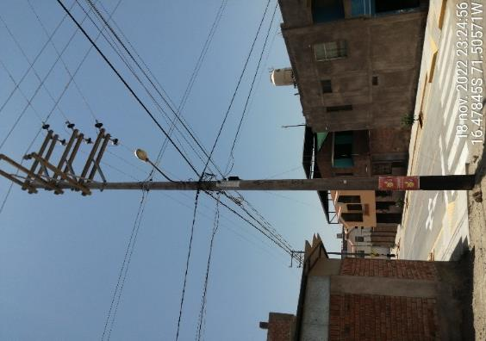 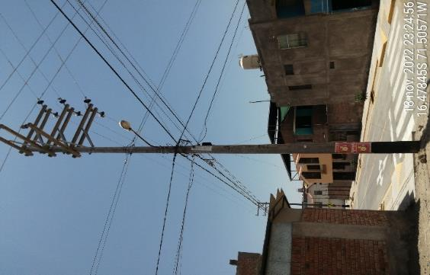 |  |  | 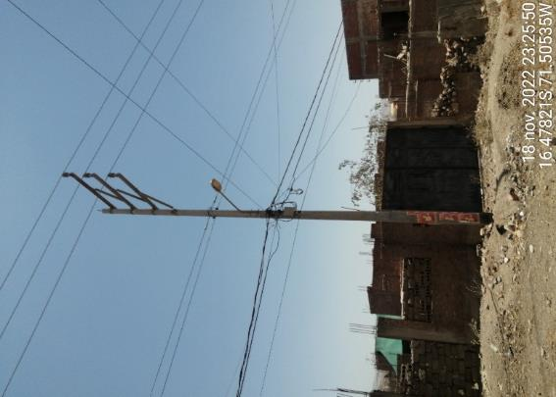 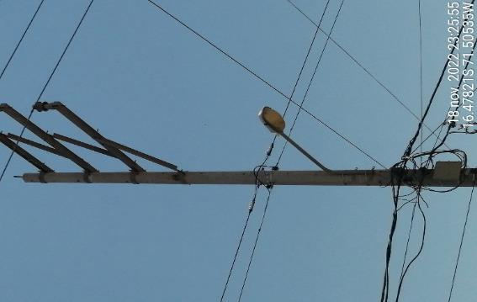 |  | 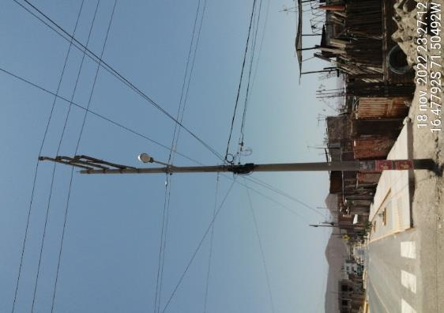 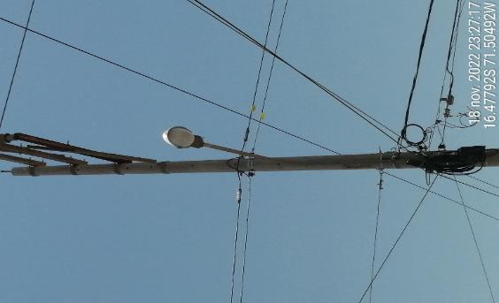

ITEM | BUCKLE ABRAZANDO OTRO CABLE DE TELECOMUNICACION |  | ITEM | CABLE CRUSADO CON OTRA OPERADORA EN EL MISMO BUCKLE | ITEM | CABLE CRUSADO CON OTRA OPERADORA EN EL MISMO BUCKLE
56.00 |  |  | 57.00 |  | 54.00

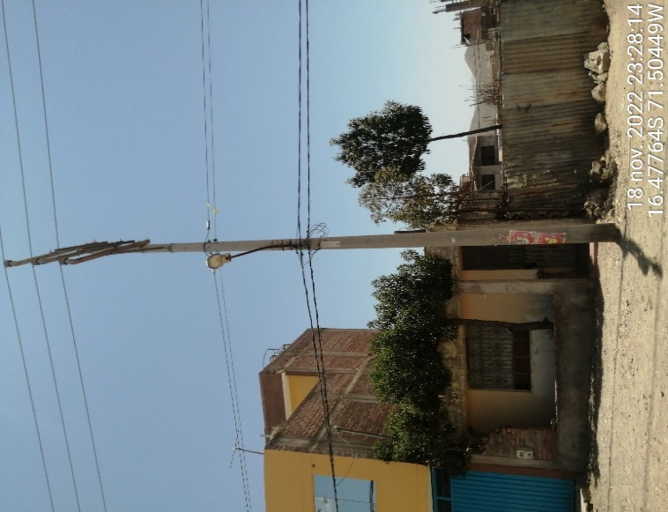 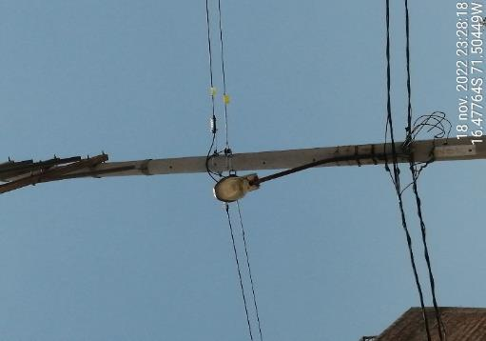 |  |  | 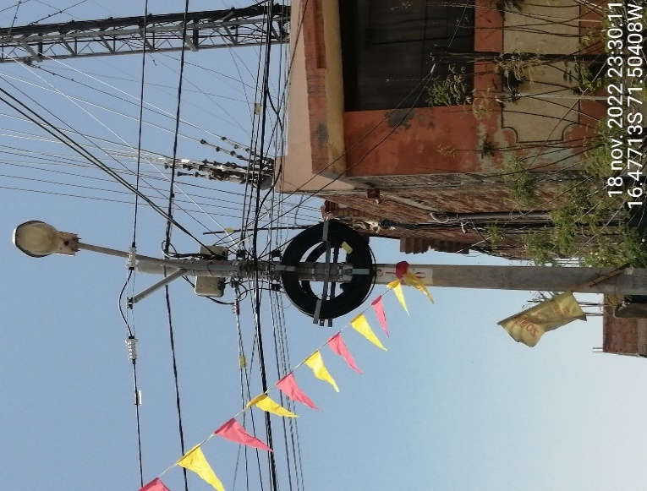 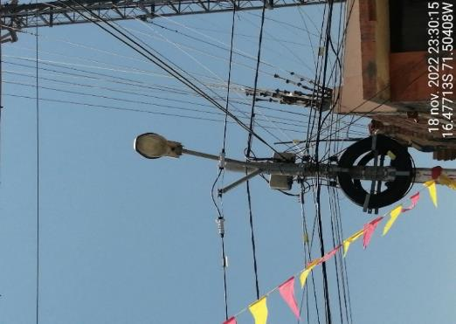 |  | 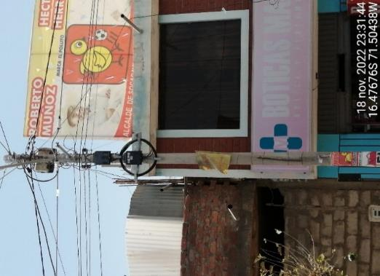 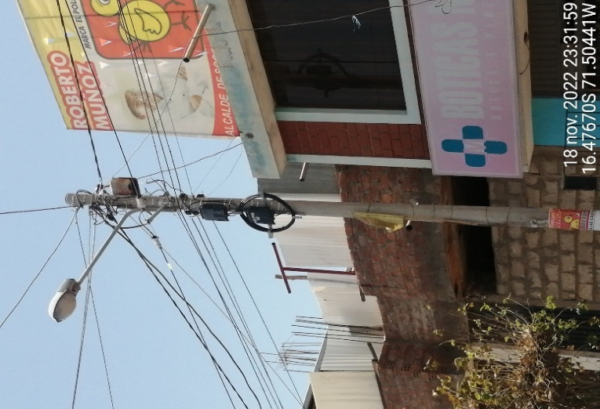

ITEM | CABLE CRUSADO CON OTRA OPERADORA EN EL MISMO BUCKLE |  | ITEM | EXTENSOR EN FORMA DIAGONAL PEGADO AL PASTORAL | ITEM | NO CUMPLE DMS ELECTRICO EXTENSOR MENOS DE 60 cm
53.00 |  |  | 51.00 |  | 49.00

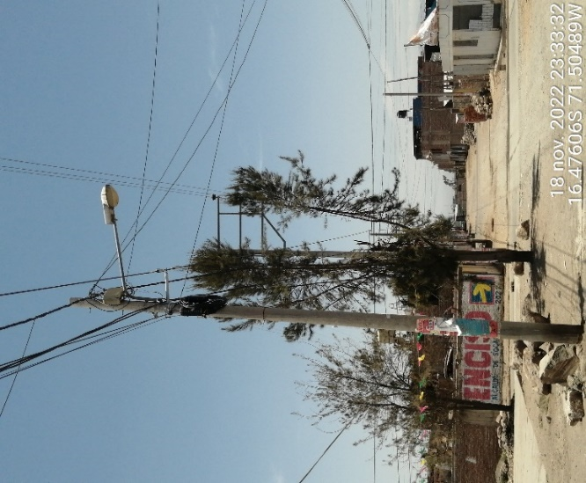 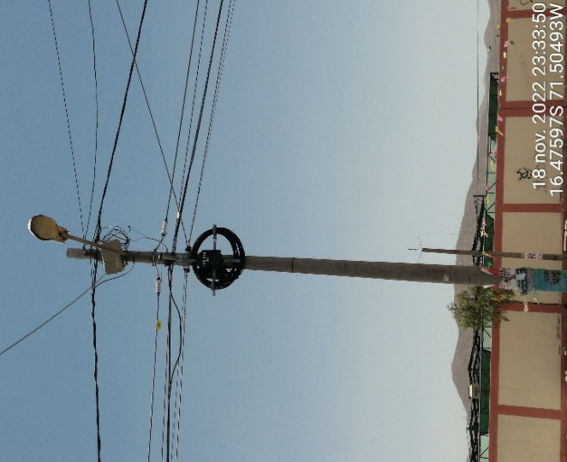 |  |  | 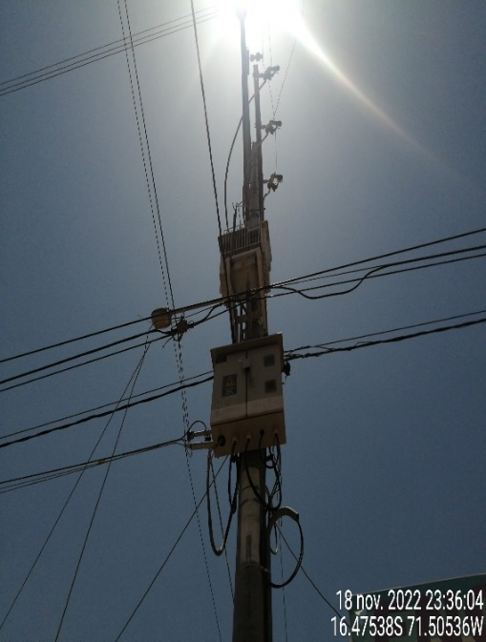 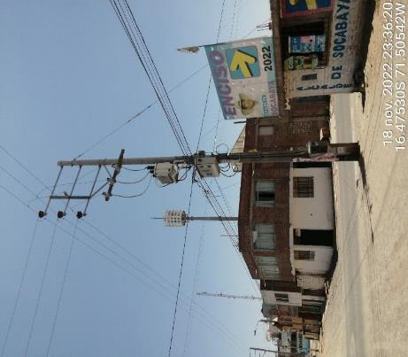 |  | 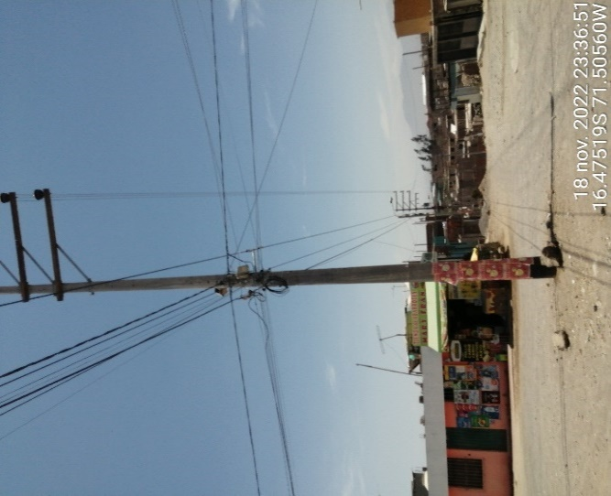

ITEM | EN CONTACTO CON RAMAS DE ARBOL (DESBROCE) |  | ITEM | CABLE PASA POR DELANTE DEL TABLERO ELECTRICO | ITEM | NO CUMPLE DMS ELECTRICO
44.00 |  |  | 41.00 |  | 42.00

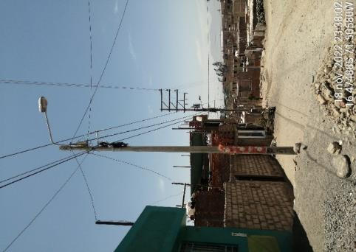 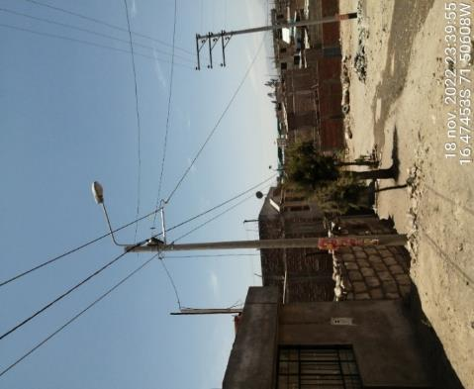 |  |  | 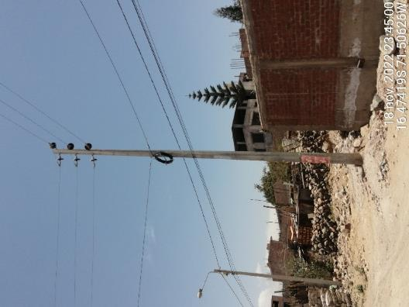 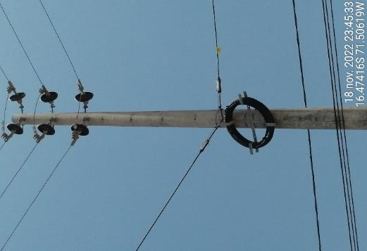 |  | 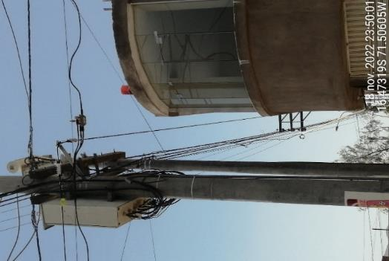 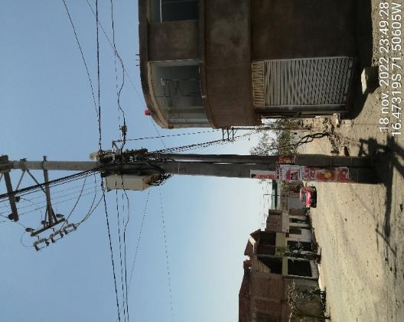

ITEM | CRUCE DE CABLE DE POSTE DE BAJA HACIA POSTE DE MEDIA EN DIAGONAL NO CUEMPLE DMS DEL SUELO |  | ITEM | RESERVA EN CAMBIO DE DIRECCION (CORRER UN VANO ANTES) | ITEM | EXTENSRO EN CAMBIO DE DIRECCION NO CUMPLE DISTANCIAMIENTO DE TABLERO ELECTRICO Y INCCION DE VIVIENDA
37.00 |  |  | 36.00 |  | 34.00

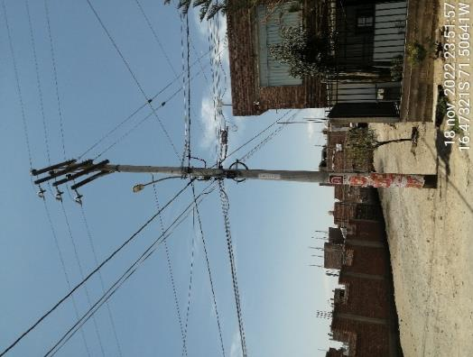 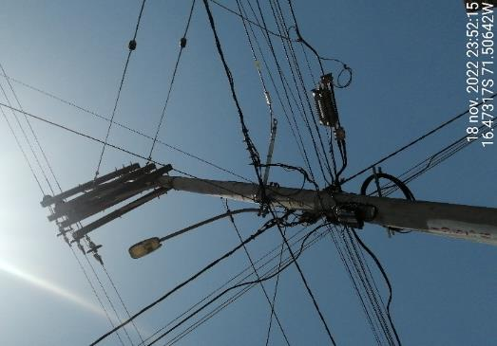 |  |  | 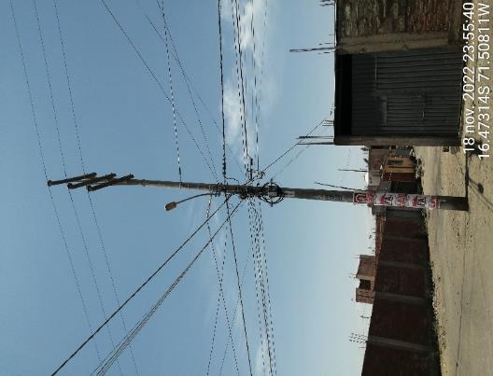  |  |  

ITEM | INVACION DE VIVIENDA EXTENSOR INSTALADO EN FORMA DIAGONAL |  | ITEM | CAMBIO DE NIVEL CON BRAZO EXTENSOR EN FORMA DIAGONAL Y NO CUMPLE DMS ELCTRICO | ITEM | CABLE OBSTRUYENDO PARA MATENIEMIETO DE TABLERO ELECTRICO (LA FIBRA PASA POR DELANTE DEL TABLAREO COSA QUE NO ESTA PERMITIDO)
33.00 |  |  | 30.00 |  | 28.00

  |  |  |   |  |  

ITEM | POSTE ELECTRICO NO FUE RECEPCIONADO TODAVIA POR SEAL Y SE ENCUENTRA FUERA DE SERVICIO (TODAVIA NO SE PUEDE ENTERVENIR) |  | ITEM | POSTE LADEADO Y CABLE MENSAJERO MAS DE 22,5 | ITEM | EMPOTRAMIENTO DE POSTE NO CUMPLE CON PROFUNDIDAD
25.00 |  |  | 4.00 |  | 1.00

